Umboðslaun
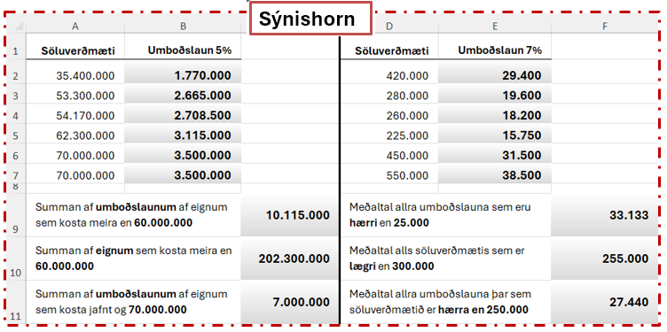
Söluverðmæti | 5% | Söluverðmæti | 7%
35,400,000 |  | 420,000
53,300,000 |  | 280,000
54,170,000 |  | 260,000
62,300,000 |  | 225,000
70,000,000 |  | 450,000
70,000,000 |  | 550,000

Summan af umboðslaunum af eignum sem kosta meira en 60.000.000 |  | Meðaltal allra umboðslauna sem eru hærri en 25.000
Summan af eignum sem kosta meira en 60.000.000 |  | Meðaltal alls söluverðmætis sem er lægri en 300.000
Summan af umboðslaunum af eignum sem kosta jafnt og 70.000.000 |  | Meðaltal allra umboðslauna þar sem söluverðmætið er hærra en 250.000

